CAPA DO RELACTÓRIO
ADMINISTRAÇÃO PARA PLANEAMENTO DE REDES, ENGENHARIA, REGÕES SUL E LESTE

OBRAS CONCLUIDAS E FECHADAS - PIP (FUNDOS EXTERNOS)

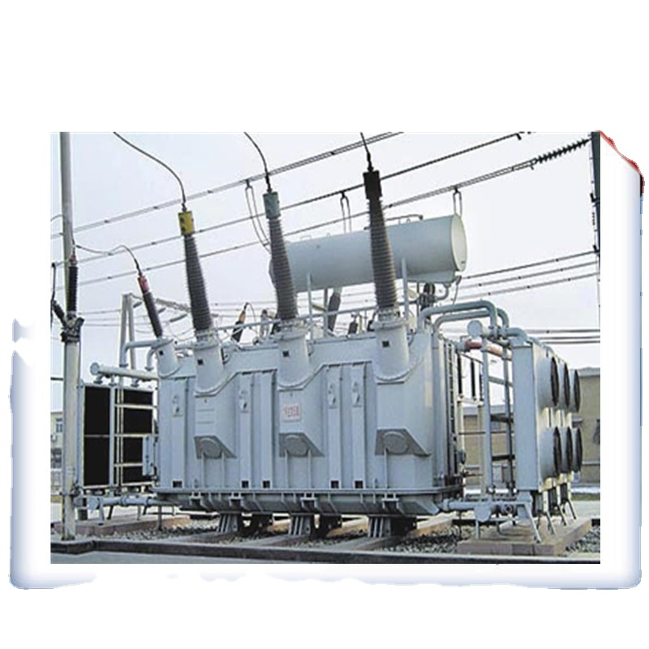

 | FEVEREIRO/2021

PEP - HUAMBO - LCC
DESCRIÇÃO: PROJECTO DE ELECTRIFICAÇÃO DA PROVINCIA DO HUAMBO - LCC

RELATÓRIO FINAL DO PROJECTO

Mês: Fevereiro Ano 2021
Dados do Contrato
Empreiteiro | Financiamento |  |  | Local | Prazo de Execução
CMEC | Linha de Credito da China (LCC) |  |  | Huambo | Asinatura do Contrato: 15-06-2016
 | ROT: Recursos Ordinários do Tesouro |  |  |  | Auto de Consignação: 13-09-2016
 |  |  |  |  | Prazo Contratual inicial: 18 meses
 |  |  |  |  | Fsicalização: DAR
Previsão do Projecto
Descrição |  | Previsto | Executado (%) | Concluido (%) | Observações
Construção de Subestação de 60/15 KV |  | 3 | 3 | 100% | Obra concluida e Fechada no exercicio 2019
Construção de Linhas de Alta Tensão (Km) |  | 17 | 17 | 100%
Montagem de Postos de Transformação e Construção das Redes de Média e Baixa Tensão |  | 100 | 100 | 100%
Ligações Domiciliares |  | 20000 | 20000 | 100%

Execução Financeira
Descrição |  | Previsto | Executado (%) | Concluido (%) | Observações
Adiantamento |  | 9,000,000.00 | 9,000,000.00 | 100% | Obra concluida e Fechada no exercicio 2019
Fornecimentos |  | 39,709,560.79 | 39,709,560.79 | 100%
Montagem e Serviços |  | 16,773,653.01 | 16,773,653.01 | 100%
Expropriação e Indeminização |  | 1,500,000.00 | 1,500,000.00 | 100%
Direitos e Despesas Alfandegárias |  | 2,016,786.20 | 2,016,786.20 | 100%
Total |  | 60,000,000.00 | 60,000,000.00 | 100%

REPRESENTAÇÃO GRAFICA
 | Previsto | Previsto | Executado (%) | Concluido (%)
Adiantamento |  | 9,000,000.00 | 9,000,000.00 | 100%
Fornecimentos |  | 39,709,560.79 | 39,709,560.79 | 100%
Montagem e Serviços |  | 16,773,653.01 | 16,773,653.01 | 100%
Expropriação e Indeminização |  | 1,500,000.00 | 1,500,000.00 | 100%
Direitos e Despesas Alfandegárias |  | 2,016,786.20 | 2,016,786.20 | 100%
Total |  | 60,000,000.00 | 60,000,000.00 | 100%

 |  |  |  |  |  | Pag. 1

PEP-CABINDA - LCC
DESCRIÇÃO: PROJECTO DE ELECTRIFICAÇÃO DA PROVINCIA DE CABINDA - LCC

RELATÓRIO FINAL DO PROJECTO

Mês: Fevereiro Ano 2021

Dados do Contrato
Empreiteiro | Financiamento | Orçamento |  |  | Local | Prazo de Execução
CBITEC | Linha de Credito da China (LCC) | 59,995,785.90 |  |  | Cabinda | Asinatura do Contrato: 13-06-2016
 | ROT: Recursos Ordinários do Tesouro |  |  |  |  | Inicio da Obra: 21-09-2016, inicio efectivo Maio 2017
 |  |  |  |  |  | Prazo Contratual inicial: 18 meses
 |  |  |  |  |  | Fsicalização: BDM- Engenharia e Tecnologias, Lda
Previsão do Projecto
Descrição |  |  | Previsto | Executado (%) | Concluido (%) | Observações
Construção de Subestação de 60/15 KV |  |  | 3 | 3 | 100% | Obra concluida e Fechada no exercicio 2019
Construção de Linhas de Alta Tensão (Km) |  |  | 50 | 50 | 100%
Montagem de Postos de Transformação e Construção das Redes de Média e Baixa Tensão |  |  | 64 | 64 | 100%
Ligações Domiciliares |  |  | 17500 | 17500 | 100%

Execução Financeira
Descrição |  | Previsto | Previsto |  | Concluido (%) | Observações
Adiantamento |  | 8,999,367.89 | 8,999,367.89 |  | 100% | Obra concluida e Fechada no exercicio 2019
Fornecimentos |  | 38,956,914.38 | 38,956,914.38 |  | 100%
Montagem e Serviços |  | 15,293,497.00 | 15,293,497.00 |  | 100%
Expropriação e Indeminização |  | 3,797,528.80 | 3,797,528.80 |  | 100%
Direitos e Despesas Alfandegárias |  | 1,947,845.72 | 1,947,845.72 |  | 100%
Total |  | 59,995,785.90 | 59,995,785.90 |  | 100%

REPRESENTAÇÃO GRAFICA
 | Previsto | Previsto | Executado (%) | Concluido (%)
Adiantamento |  | 9,000,000.00 | 9,000,000.00 | 100%
Fornecimentos |  | 39,709,560.79 | 39,709,560.79 | 100%
Montagem e Serviços |  | 16,773,653.01 | 16,773,653.01 | 100%
Expropriação e Indeminização |  | 1,500,000.00 | 1,500,000.00 | 100%
Direitos e Despesas Alfandegárias |  | 2,016,786.20 | 2,016,786.20 | 100%
Total |  | 60,000,000.00 | 60,000,000.00 | 100%

 |  |  |  |  |  |  | Pag. 2

PEP-BENGUELA-LCC
DESCRIÇÃO: PROJECTO DE ELECTRIFICAÇÃO DA PROVINCIA DE BENGUELA - LCC

RELATÓRIO FINAL DO PROJECTO

Mês: Fevereiro Ano 2021
Dados do Contrato
Empreiteiro | Financiamento | Orçamento |  |  | Local | Prazo de Execução
CBITEC | Linha de Credito da China (LCC) | 89,985,988.28 |  |  | Benguela | Asinatura do Contrato: 16-06-2016
 | ROT: Recursos Ordinários do Tesouro |  |  |  |  | Auto de Consignação: 12-09-2016
 |  |  |  |  |  | Prazo Contratual inicial: 18 meses
 |  |  |  |  |  | Fiscalização: Coba Angola
Previsão do Projecto
Descrição |  |  | Previsto | Executado (%) | Concluido (%) | Observações
Construção de Subestação de 60/15 KV |  |  | 4 | 4 | 100% | Obra concluida e Fechada no exercicio 2019
Construção de Linhas de Alta Tensão (Km) |  |  | 41 | 41 | 100%
Montagem de Postos de Transformação e Construção das Redes de Média e Baixa Tensão |  |  | 111 | 111 | 100%
Ligações Domiciliares |  |  | 2250 | 2250 | 100%

Execução Financeira
Descrição |  | Previsto | Executado |  | Concluido (%) | Observações
Adiantamento |  | 13,497,898.24 | 13,497,898.24 |  | 100% | Obra concluida e Fechada no exercicio 2019
Fornecimentos |  | 66,172,583.96 | 66,172,583.96 |  | 100%
Montagem e Serviços |  | 15,801,476.54 | 15,801,476.54 |  | 100%
Expropriação e Indeminização |  | 1,703,298.59 | 1,703,298.59 |  | 100%
Direitos e Despesas Alfandegárias |  | 3,308,629.20 | 3,308,629.20 |  | 100%
 |  | 2,999,999.99 | 2,999,999.99 |  | 100%
Total |  | 89,985,988.28 | 89,985,988.28 |  | 100%

REPRESENTAÇÃO GRAFICA
 | Previsto | Previsto | Executado (%) | Concluido (%)
Adiantamento |  | 9,000,000.00 | 9,000,000.00 | 100%
Fornecimentos |  | 39,709,560.79 | 39,709,560.79 | 100%
Montagem e Serviços |  | 16,773,653.01 | 16,773,653.01 | 100%
Expropriação e Indeminização |  | 1,500,000.00 | 1,500,000.00 | 100%
Direitos e Despesas Alfandegárias |  | 2,016,786.20 | 2,016,786.20 | 100%
Total |  | 60,000,000.00 | 60,000,000.00 | 100%

 |  |  |  |  |  |  | Pag. 3

PEP-LUANDA - LCC
DESCRIÇÃO: PROJECTO DE ELECTRIFICAÇÃO DA PROVINCIA DE LUANDA - LCC

RELATÓRIO FINAL DO PROJECTO

Mês: Fevereiro Ano 2021
Dados do Contrato
Empreiteiro | Financiamento | Orçamento |  |  | Local | Prazo de Execução
SINHOYDRO | Linha de Credito da China (LCC) | 675,000,000.00 |  |  | Luanda | Asinatura do Contrato: 12-06-2016
 | ROT: Recursos Ordinários do Tesouro |  |  |  |  | Auto de Consignação: 08-09-2016
 |  |  |  |  |  | Prazo Contratual inicial: 24 meses
 |  |  |  |  |  | Fiscalização: Benergy
Previsão do Projecto
Descrição |  |  | Previsto | Executado (%) | Concluido (%) | Observações
Construção de Subestação de 60/15 KV |  |  | 9 | 9 | 100% | Obra concluida e Fechada no exercicio 2020
Construção de Linhas de Alta Tensão (Km) |  |  | 5 | 5 | 100%
Montagem de Postos de Transformação e Construção das Redes de Média e Baixa Tensão |  |  | 1000 | 1000 | 100%
Ligações Domiciliares |  |  | 300000 | 300000 | 100%

Execução Financeira
Descrição |  | Previsto | Executado |  | Concluido (%) | Observações
Adiantamento |  | 101,250,000.00 | 101,250,000.00 |  | 100% | Obra concluida e Fechada no exercicio 2020
Fornecimentos |  | 375,359,984.99 | 375,359,984.99 |  | 100%
Montagem e Serviços |  | 234,575,936.01 | 234,575,936.01 |  | 100%
Expropriação e Indeminização |  | 3,496,980.00 | 3,496,980.00 |  | 100%
Direitos e Despesas Alfandegárias |  | 15,014,399.00 | 15,014,399.00 |  | 100%
Centro de Despacho |  | 5,000,000.00 | 5,000,000.00 |  | 100%
Acções Complementares |  | 42,000,000.00 | 42,000,000.00 |  | 100%
Total |  | 675,447,300.00 | 675,447,300.00 |  | 100%

REPRESENTAÇÃO GRAFICA
 | Previsto | Previsto | Executado (%) | Concluido (%)
Adiantamento |  | 9,000,000.00 | 9,000,000.00 | 100%
Fornecimentos |  | 39,709,560.79 | 39,709,560.79 | 100%
Montagem e Serviços |  | 16,773,653.01 | 16,773,653.01 | 100%
Expropriação e Indeminização |  | 1,500,000.00 | 1,500,000.00 | 100%
Direitos e Despesas Alfandegárias |  | 2,016,786.20 | 2,016,786.20 | 100%
Total |  | 60,000,000.00 | 60,000,000.00 | 100%

 |  |  |  |  |  |  | Pag. 4

PROEZA-LCC
DESCRIÇÃO: PROJECTO DE ELECTRIFICAÇÃO DA PROVINCIA DE ZAIRE - LCC

RELATÓRIO FINAL DO PROJECTO

Mês: Fevereiro Ano 2021
Dados do Contrato
Empreiteiro | Financiamento | Orçamento |  |  | Local | Prazo de Execução
TBEA | Linha de Credito da China (LCC) | 435,517,852.00 |  |  | Zaire | Asinatura do Contrato: 06-10-2016
 | ROT: Recursos Ordinários do Tesouro |  |  |  |  | Auto de Consignação: Abril de 2017
 |  |  |  |  |  | Prazo Contratual inicial: 30 meses
 |  |  |  |  |  | Fiscalização: Benergy
Previsão do Projecto
Descrição |  |  | Previsto | Executado (%) | Concluido (%) | Observações
Construção de Subestação de 60/15 KV |  |  | 6 | 6 | 100% | Obra concluida e Fechada no exercicio 2021
Construção de Linhas de Alta Tensão (Km) |  |  | 457 | 457 | 100%
Montagem de Postos de Transformação e Construção das Redes de Média e Baixa Tensão |  |  | 112 | 112 | 100%
Ligações Domiciliares |  |  | 12040 | 12040 | 100%

Execução Financeira
Descrição |  | Previsto | Executado |  | Concluido (%) | Observações
Adiantamento |  | 65,327,677.80 | 65,327,677.80 |  | 100% | Obra concluida e Fechada no exercicio 2021
Taxa de Contngência |  | 12,099,545.00 | 12,099,545.00 |  | 100%
Aparelhagem e Equipamentos |  | 19,300,148.00 | 19,300,148.00 |  | 100%
Serviços Logisticos |  | 800,000.00 | 800,000.00 |  | 100%
Fornecimento e Montagem |  | 337,990,481.20 | 337,990,481.20 |  | 100%

Total |  | 435,517,852.00 | 435,517,852.00 |  | 100%

REPRESENTAÇÃO GRAFICA
 | Previsto | Previsto | Executado (%) | Concluido (%)
Adiantamento |  | 9,000,000.00 | 9,000,000.00 | 100%
Fornecimentos |  | 39,709,560.79 | 39,709,560.79 | 100%
Montagem e Serviços |  | 16,773,653.01 | 16,773,653.01 | 100%
Expropriação e Indeminização |  | 1,500,000.00 | 1,500,000.00 | 100%
Direitos e Despesas Alfandegárias |  | 2,016,786.20 | 2,016,786.20 | 100%
Total |  | 60,000,000.00 | 60,000,000.00 | 100%

 |  |  |  |  |  |  | Pag. 5

PRB- BENGUELA
DESCRIÇÃO: PROJECTO DE CONSTRUÇÃO DE SE´S E LINHAS DE 60, 30, 20 KV NOS MUNICIPIOS
DO LOBITO, CATUMBELA E BOCOIO
RELATÓRIO FINAL DO PROJECTO

Mês: Fevereiro Ano 2021
Dados do Contrato
Empreiteiro | Financiamento | Orçamento inicial (USD) | Adenda ao Contrato (EURO) |  | Local | Prazo de Execução
CME |  | 32,995,184.26 | 30,466,467.00 |  | Benguela | Asinatura do Contrato: 19-11-2014
 |  |  |  |  |  | Inicio: 01-06-2018
 |  |  |  |  |  | Prazo Contratual inicial: 18 meses

Previsão do Projecto
Descrição |  |  | Previsto | Executado (%) | Concluido (%) | Observações
Construção de Subestação de 100MVA |  |  | 3 | 3 | 100% | Obra concluida e Fechada no exercicio 2021
Reabilitação de Subestação |  |  | 1 | 1 | 100%
Construção de Linhas de Alta Tensão |  |  | 7.41 | 7.41 | 100%
Construção de Linhas de Média Tensão |  |  | 55578 | 55578 | 100%
Montagem de Postos de Transformação e Construção das Redes de Média e Baixa Tensão |  |  | 5 | 5 | 100%

Execução Financeira
Descrição |  | Previsto (EURO) | Executado (EURO) |  | Concluido (%) | Observações
Adiantamento |  | 4,569,970.05 | 4,569,970.05 |  | 100% | Obra concluida e Fechada no exercicio 2021
Fornecimentos e Montagem |  | 28,880,968.00 | 28,880,968.00 |  | 100%
Custos Aduaneiros |  | 1,524,479.00 | 1,524,479.00 |  | 100%
Peças e Reservas |  | 61,020.00 | 61,020.00 |  | 100%
Total |  | 30,466,467.00 | 30,466,467.00 |  | 100%

REPRESENTAÇÃO GRAFICA
 | Previsto | Previsto | Executado (%) | Concluido (%)
Adiantamento |  | 9,000,000.00 | 9,000,000.00 | 100%
Fornecimentos |  | 39,709,560.79 | 39,709,560.79 | 100%
Montagem e Serviços |  | 16,773,653.01 | 16,773,653.01 | 100%
Expropriação e Indeminização |  | 1,500,000.00 | 1,500,000.00 | 100%
Direitos e Despesas Alfandegárias |  | 2,016,786.20 | 2,016,786.20 | 100%
Total |  | 60,000,000.00 | 60,000,000.00 | 100%

 |  |  |  |  |  |  | Pag. 6

PE -CABINDA
DESCRIÇÃO: FORNECIMENTO, MONTAGEM E COMICIONAMENTO PARA ELECTRIFICAÇÃO DAS SEDES DE
MUNICIPIOS DE DINGE, BUCO ZAU E BELIZE

RELATÓRIO FINAL DO PROJECTO

Mês: Fevereiro Ano 2021
Dados do Contrato
Empreiteiro | Financiamento | Orçamento (USD) |  |  | Local | Prazo de Execução
OMATAPALO |  | 16,281,445.89 |  |  | Cabinda
 |  |  |  |  |  | Asinatura do Contrato: 05 de Julho de 2013

Previsão do Projecto
Descrição |  |  | Previsto | Executado (%) | Concluido (%) | Observações
Montagem de Postos de Transformação e Construção das Redes de Média e Baixa Tensão |  |  | 68 | 68 | 100% | Obra concluida e Fechada no exercicio 2017

TOTAL |  |  | 68 | 68 | 100%

Execução Financeira
Descrição |  | Previsto | Previsto |  | Concluido (%) | Observações
Fornecimentos |  | 8,791,980.77 | 8,791,980.77 |  | 100% | Obra concluida e Fechada no exercicio 2017
Montagem e Serviços |  | 7,489,465.12 | 7,489,465.12 |  | 100%
Total |  | 16,281,445.89 | 16,281,445.89 |  | 100%

REPRESENTAÇÃO GRAFICA
 | Previsto | Previsto | Executado (%) | Concluido (%)
Adiantamento |  | 9,000,000.00 | 9,000,000.00 | 100%
Fornecimentos |  | 39,709,560.79 | 39,709,560.79 | 100%
Montagem e Serviços |  | 16,773,653.01 | 16,773,653.01 | 100%
Expropriação e Indeminização |  | 1,500,000.00 | 1,500,000.00 | 100%
Direitos e Despesas Alfandegárias |  | 2,016,786.20 | 2,016,786.20 | 100%
Total |  | 60,000,000.00 | 60,000,000.00 | 100%

 |  |  |  |  |  |  | Pag. 7

